Solicitud gráfica
 | Área: | Matemáticas |  |  | Fecha:
 | Grado: | 8
 | Título del tema: | Banco de actividades |  |  | ¿Cuaderno de estudio o recurso? | Recurso
 | Editor: | Josué Malagón |  |  | Motor del recurso | F4

 | Código guión o recurso: | MA_08_06_REC150 | ← Para determinar este código, visite la hoja de Ayuda
 |  |  |  |  | ESPECIFICACIÓN DE ARCHIVOS A ENTREGAR
Núm. | Archivo Shutterstock o ruta en web | Imagen para: | Tipo | Ubicación de la imagen en el recurso F4 | Nombre imagen SMALL | Tamaño imagen SMALL | Nombre imagen ZOOM | Tamaño imagen ZOOM | Descripción | Observaciones
IMG01 | 280133981 | Recurso F4 | Ilustración | Inicio | MA_08_06_REC150_IMG01.jpg | 950 x 435 px |  |  | 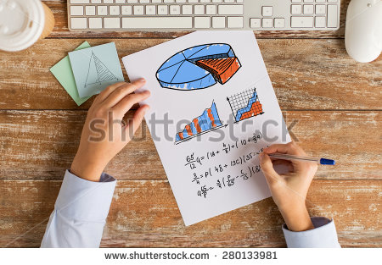 | Construir tambien la imagen med y thumb para el icono del recurso de esta misma imagen, la parte principal es la hoja y las manos, en la imagen para el recurso agregar el texto: Una de las principales utilidades de las inecuaciones es condicionar una situación, por otro lado su aplicación a los problemas de decisión, donde se busca optimizar un recurso, es decir, sacarle la mayor ganancia.
IMG02 | 95086879 | Recurso F4 | Fotografía | Contenido | MA_08_06_REC150_IMG02.jpg | 750 x 365 px
IMG03 | 124402549 | Recurso F4 | Fotografía | Contenido | MA_08_06_REC150_IMG03.jpg | 750 x 365 px
IMG04 | 96645472 | Recurso F4 | Fotografía | Contenido | MA_08_06_REC150_IMG04.jpg | 750 x 365 px
IMG05 | 289697741 | Recurso F4 | Fotografía | Contenido | MA_08_06_REC150_IMG05.jpg | 750 x 365 px
IMG06 | 178853762 | Recurso F4 | Fotografía | Contenido | MA_08_06_REC150_IMG06.jpg | 750 x 365 px
IMG07 | 253852831 | Recurso F4 | Fotografía | Contenido | MA_08_06_REC150_IMG07.jpg | 750 x 365 px
IMG08 | 213072103 | Recurso F4 | Fotografía | Contenido | MA_08_06_REC150_IMG08.jpg | 750 x 365 px
IMG09 | 191015210 | Recurso F4 | Fotografía | Contenido | MA_08_06_REC150_IMG09.jpg | 750 x 365 px
IMG10 | 105772496 | Recurso F4 | Fotografía | Contenido | MA_08_06_REC150_IMG10.jpg | 750 x 365 px
IMG11 | 274984139 | Recurso F4 | Fotografía | Contenido | MA_08_06_REC150_IMG11.jpg | 750 x 365 px

#VALUE! | ver descripcion | Recurso F4 |  |  | #VALUE! | #VALUE! | #N/A | #N/A
#VALUE! | ver descripcion | Recurso F4 |  |  | #VALUE! | #VALUE! | #N/A | #N/A
#VALUE! | ver descripcion | Recurso F4 |  |  | #VALUE! | #VALUE! | #N/A | #N/A
#VALUE! | ver descripcion | Recurso F4 |  |  | #VALUE! | #VALUE! | #N/A | #N/A

